F
Ingrese la funcion que desea buscar tambien solo puede poner las iniciales
 |  |  |  |  |  | Sigla | Ingles | Español
 | Busqueda |  |  |  |  | WS | Worksheet | Hoja de Calculo
 | SUM |  |  |  |  | VBA | Visual Basic for Applications | Visual Basic para Aplicaciones

Pos | Ingles | Español | Descripción | Para | Categoria
1 | SUM | SUMA | Suma sus argumentos. | WS | Funciones Matematicas | En las Funciones listadas en este contenido tenemos lo siguiente
2 | SUMIF | SUMAR.SI | Suma las celdas del rango que cumplen los criterios especificados. | WS | Funciones Matematicas | WS | Funciones para Hoja de calculo
3 | SUMIFS | SUMAR.SI.CONJUNTO | Se usa para sumar todos los números en un rango de celdas seleccionado basándose en un criterio múltiple y devolver el resultado. | WS | Funciones Matematicas | WS, VBA | Funciones para Ambos Hoja de calculo y Visual Basic
4 | SUMPRODUCT | SUMAPRODUCTO | Devuelve la suma de los productos de los correspondientes componentes de matriz. | WS | Funciones Matematicas | VBA | Funciones para Visual Basic
5 | SUMSQ | SUMA.CUADRADOS | Devuelve la suma de los cuadrados de los argumentos. | WS | Funciones Matematicas
6 | SUMX2MY2 | SUMAX2MENOSY2 | Devuelve la suma de la diferencia de los cuadrados de los valores correspondientes de dos matrices. | WS | Funciones Matematicas
7 | SUMX2PY2 | SUMAX2MASY2 | Devuelve la suma de la suma de los cuadrados de los valores correspondientes de dos matrices. | WS | Funciones Matematicas
8 | SUMXMY2 | SUMAXMENOSY2 | Devuelve la suma de los cuadrados de las diferencias de los valores correspondientes de dos matrices. | WS | Funciones Matematicas
9 | DSUM | BDSUMA | Agrega los números de la columna de campo de los registros de la base de datos que cumplen los criterios. | WS | Funciones de base de datos
0 | 0 | 0 | 0 | 0 | 0
0 | 0 | 0 | 0 | 0 | 0
0 | 0 | 0 | 0 | 0 | 0
0 | 0 | 0 | 0 | 0 | 0
0 | 0 | 0 | 0 | 0 | 0
0 | 0 | 0 | 0 | 0 | 0
0 | 0 | 0 | 0 | 0 | 0
0 | 0 | 0 | 0 | 0 | 0
0 | 0 | 0 | 0 | 0 | 0
0 | 0 | 0 | 0 | 0 | 0
0 | 0 | 0 | 0 | 0 | 0
0 | 0 | 0 | 0 | 0 | 0
0 | 0 | 0 | 0 | 0 | 0
0 | 0 | 0 | 0 | 0 | 0

FG
Seleccione aqui una categoria para que se visualize
 |  |  |  |  |  | Sigla | Ingles | Español
 | Busqueda por Categoria |  |  |  |  | WS | Worksheet | Hoja de Calculo
 | Funciones Logicas |  |  |  |  | VBA | Visual Basic for Applications | Visual Basic para Aplicaciones

Pos | Ingles | Español | Descripción | Para | Categoria
1 | AND | Y | Devuelve VERDADERO si todos sus argumentos son VERDADERO. | WS, VBA | Funciones Logicas | En las Funciones listadas en este contenido tenemos lo siguiente
2 | CASE | 0 | Has the functionality of an IF-THEN-ELSE statement | VBA | Funciones Logicas | WS | Funciones para Hoja de calculo
3 | FALSE | FALSO | Devuelve el valor lógico FALSO. | WS | Funciones Logicas | WS, VBA | Funciones para Ambos Hoja de calculo y Visual Basic
4 | FOR...NEXT | 0 | Used to create a FOR LOOP | VBA | Funciones Logicas | VBA | Funciones para Visual Basic
5 | IF | SI | Especifica una prueba lógica que realizar. | WS | Funciones Logicas
6 | IF-THEN-ELSE | 0 | Returns a value if a specified condition evaluates to TRUE or another value if it evaluates to FALSE | VBA | Funciones Logicas
7 | IFERROR | SI.ERROR | Se usa para devolver un valor alternativo si una fórmula da como resultado un error | WS | Funciones Logicas
8 | IFNA | SI.ND | devuelve el valor que se especifica si una fórmula devuelve el valor de error #N/A; de lo contrario, devuelve el resultado de la fórmula. | WS | Funciones Logicas
9 | IFS | SI.CONJUNTO | Especificar múltiples condiciones IF dentro de una función | WS | Funciones Logicas
10 | NOT | NO | Invierte el valor lógico del argumento. | WS | Funciones Logicas
11 | OR | O | Devuelve VERDADERO si cualquier argumento es VERDADERO. | WS, VBA | Funciones Logicas
12 | SWITCH | CAMBIAR | evalúa un valor (llamado "la expresión") comparándolo con una lista de valores y devuelve el resultado correspondiente al primer valor coincidente. | WS, VBA | Funciones Logicas
13 | TRUE | VERDADERO | Devuelve el valor lógico VERDADERO. | WS | Funciones Logicas
14 | WHILE...WEND | 0 | Used to create a WHILE LOOP | VBA | Funciones Logicas
0 | 0 | 0 | 0 | 0 | 0
0 | 0 | 0 | 0 | 0 | 0
0 | 0 | 0 | 0 | 0 | 0
0 | 0 | 0 | 0 | 0 | 0
0 | 0 | 0 | 0 | 0 | 0
0 | 0 | 0 | 0 | 0 | 0
0 | 0 | 0 | 0 | 0 | 0
0 | 0 | 0 | 0 | 0 | 0
0 | 0 | 0 | 0 | 0 | 0
0 | 0 | 0 | 0 | 0 | 0
0 | 0 | 0 | 0 | 0 | 0
0 | 0 | 0 | 0 | 0 | 0
0 | 0 | 0 | 0 | 0 | 0
0 | 0 | 0 | 0 | 0 | 0
0 | 0 | 0 | 0 | 0 | 0
0 | 0 | 0 | 0 | 0 | 0
0 | 0 | 0 | 0 | 0 | 0
0 | 0 | 0 | 0 | 0 | 0
0 | 0 | 0 | 0 | 0 | 0
0 | 0 | 0 | 0 | 0 | 0
0 | 0 | 0 | 0 | 0 | 0
0 | 0 | 0 | 0 | 0 | 0
0 | 0 | 0 | 0 | 0 | 0
0 | 0 | 0 | 0 | 0 | 0
0 | 0 | 0 | 0 | 0 | 0
0 | 0 | 0 | 0 | 0 | 0
0 | 0 | 0 | 0 | 0 | 0
0 | 0 | 0 | 0 | 0 | 0
0 | 0 | 0 | 0 | 0 | 0
0 | 0 | 0 | 0 | 0 | 0
0 | 0 | 0 | 0 | 0 | 0
0 | 0 | 0 | 0 | 0 | 0
0 | 0 | 0 | 0 | 0 | 0
0 | 0 | 0 | 0 | 0 | 0
0 | 0 | 0 | 0 | 0 | 0
0 | 0 | 0 | 0 | 0 | 0
0 | 0 | 0 | 0 | 0 | 0
0 | 0 | 0 | 0 | 0 | 0
0 | 0 | 0 | 0 | 0 | 0
0 | 0 | 0 | 0 | 0 | 0
0 | 0 | 0 | 0 | 0 | 0
0 | 0 | 0 | 0 | 0 | 0
0 | 0 | 0 | 0 | 0 | 0
0 | 0 | 0 | 0 | 0 | 0
0 | 0 | 0 | 0 | 0 | 0
0 | 0 | 0 | 0 | 0 | 0
0 | 0 | 0 | 0 | 0 | 0
0 | 0 | 0 | 0 | 0 | 0
0 | 0 | 0 | 0 | 0 | 0
0 | 0 | 0 | 0 | 0 | 0
0 | 0 | 0 | 0 | 0 | 0
0 | 0 | 0 | 0 | 0 | 0
0 | 0 | 0 | 0 | 0 | 0
0
0

Angel
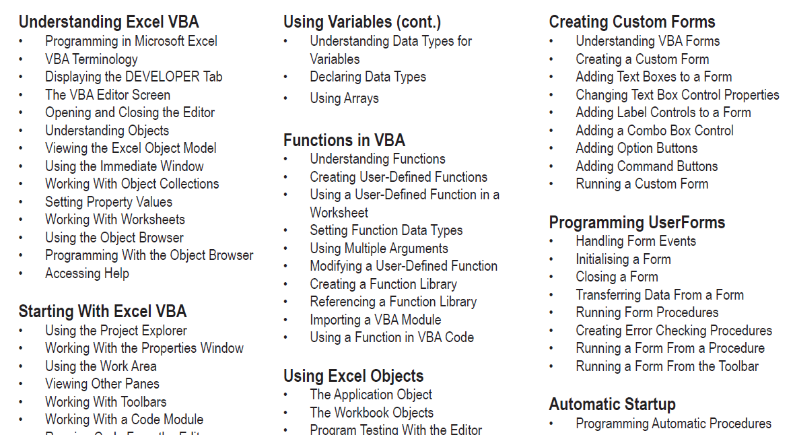
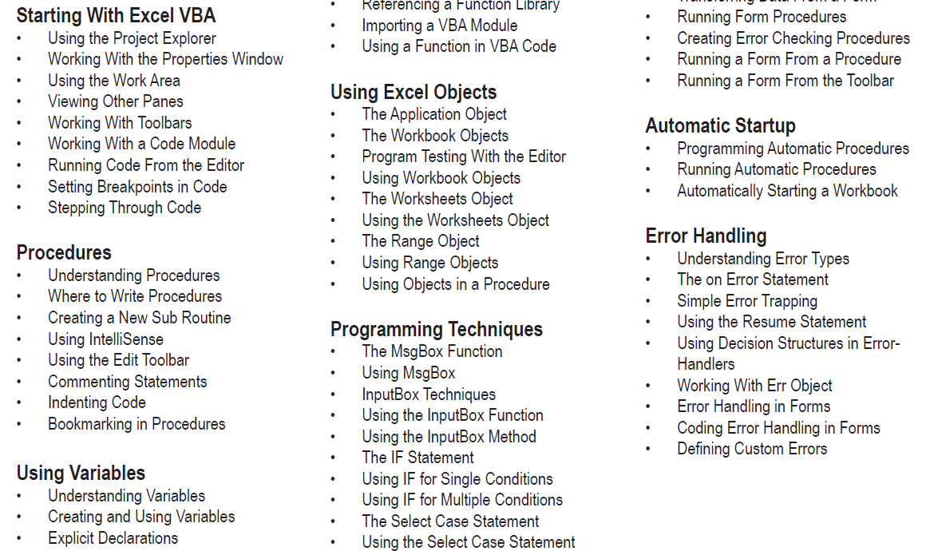
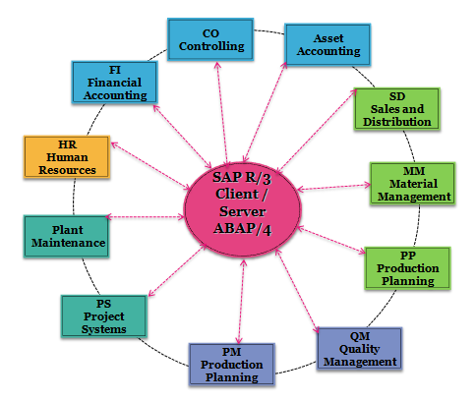
Analista de Planeamiento Financiero & Analista de Sistemas |  | SAP - Power User
Contact: Angel Mamani |  | Modulos


https://www.youtube.com/channel/UCzb7H7XXC8Lg4OBzmUj8z1A?view_as=subscriber
+59174124718
https://www.facebook.com/groups/2703670239892266
Excel for Business & Visual Basic for Applications
Diseño y Organizacion de la Informacion para Controles de Procesos en Excel
 | Tablas de Control de presupuesto de Negocio

 | Tablas de revaluacion de costos para productos
 | Tablas de Empleados para RRHH
 | Tablas de Control de Vacaciones
 | Tablas de Seguimiento al P&L (EBIT)
 | Tablas de Planeacion de Produccion
 | Tablas de Produccion y KPIs
 | Tablas de Almacenes
 | Tablas de Inventarios
 | Tablas de Activos Fijos
 | Reporte en Dashborads
 | Reporte en Graficas
 | Reportes Dinamicos
 | Base de Datos
 | Automatizacion de Procesos
 | Analisis de costos

Excel es útil en muchos sectores
Es un programa de Microsoft con el que puedes realizar todo tipo de operaciones matemáticas mediante hojas de cálculo. También se pueden crear tablas
con las que combinar datos y poder realizar diferentes acciones. Como ves, se trata de una herramienta muy completa y que se puede aplicar en muchos ámbitos.
Por eso, es importante que, si quieres centrar tu actividad profesional, por ejemplo, en sectores, como la economía o la administración, tengas un conocimiento amplio
de Excel, ya que muchas empresas lo demandan a sus trabajadores.
Con esta herramienta podrás, entre otras cosas, realizar facturas y llevar la contabilidad de la empresa de una manera fácil y rápida. Por eso, los empleados de los diferentes
departamentos de las empresas que estén vinculados con estas actividades tienen que saber manejar Excel con soltura. Además, también puedes obtener gráficos a partir de
los datos introducidos en las hojas de cálculo, lo que te será muy útil para realizar análisis de los datos e interpretarlos.
Por tanto, si todavía no conoces Excel o no tienes un dominio adecuado de él, debes empezar lo antes posible a trabajar en ello. Puedes realizar un curso para ir familiarizándote
con el uso básico de las hojas de cálculo, pero tu objetivo debe ser llegar a tener un conocimiento avanzado de Excel para que las empresas te elijan frente a otros candidatos
que no cuenten con esta habilidad o ser mas competitivos en el ambito laboral.

